Sheet1
设计模式 | 说明 | 备注 | 代码
观察者模式 | 定义对象之间的一对多依赖关系，当一个对象改变状态时，它的所有依赖者会被通知并自动更新。 | 抽象主题（Subject）角色：也叫抽象目标类，它提供了一个用于保存观察者对象的聚集类和增加、删除观察者对象的方法，以及通知所有观察者的抽象方法。
 | 观察者是松耦合的，除了知道它们实现观察者接口之外，主题对它们的其他事情不知情。 | 具体主题（Concrete Subject）角色：也叫具体目标类，它实现抽象目标中的通知方法，当具体主题的内部状态发生改变时，通知所有注册过的观察者对象。
 | 使用该模式时，可以从主题推或拉数据（拉被认为更正确） | 抽象观察者（Observer）角色：它是一个抽象类或接口，它包含了一个更新自己的抽象方法，当接到具体主题的更改通知时被调用。
 | 在实现Observer的观察者中，因为需要传参 Subject (需要调用 Subject 的 registerObserver(this)，所以 update() 中的参数可以通过该Subject对象的Getxxx()方法获取，而不用每次通过update()函数传递 | 具体观察者（Concrete Observer）角色：实现抽象观察者中定义的抽象方法，以便在得到目标的更改通知时更新自身的状态。

策略模式

装饰者模式 | 动态地将额外责任附加到对象上。对于扩展功能，装饰者提供子类化之外的弹性替代方案。 | 抽象组件(Component) ：定义装饰方法的规范 | 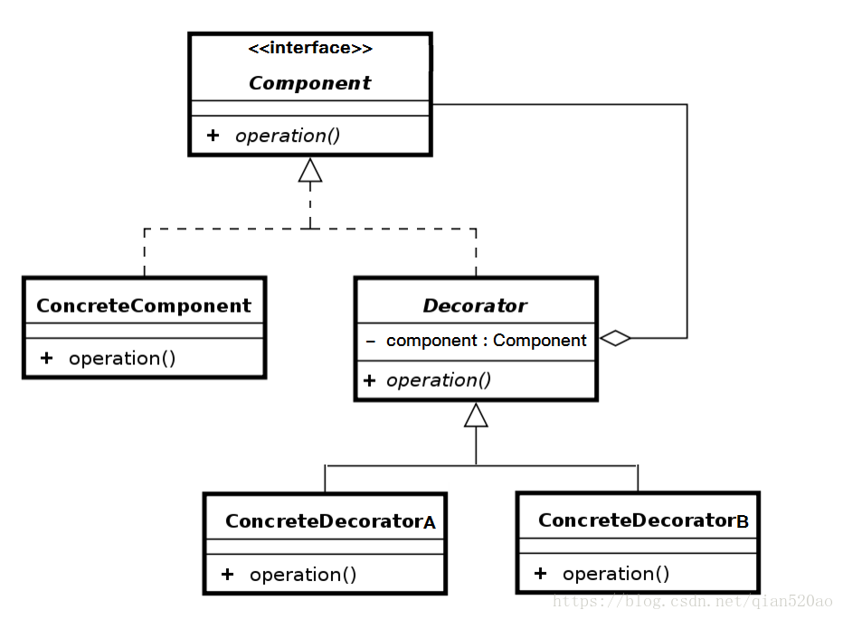
 | 装饰者反应了它们所装饰的组件类型（事实上，它们和所装饰的组件类型相同，都经过了继承或接口实现）。 | 被装饰者(ConcreteComponent) ：Component的具体实现，也就是我们要装饰的具体对象。
 | 可以用任意数目的装饰者来包裹一个组件。 | 装饰者组件(Decorator) ：持有组件(Component)对象的实例引用，该类的职责就是为了装饰具体组件对象，定义的规范。
 | 装饰者会导致设计中出现许多小对象，过度使用会让代码变得更复杂。 | 具体装饰(ConcreteDecorator) ：负责给构件对象装饰附加的功能。

工厂模式（简单工厂） | 简单工厂并不是一个设计模式，而是一种编程习惯 | Factory(工厂):核心部分，负责实现创建所有产品的内部逻辑，工厂类可以被外界直接调用，创建所需对象 | 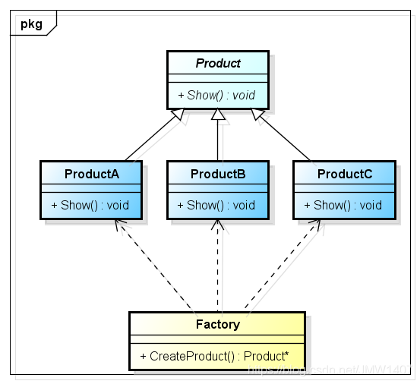
 | 定义一个工厂类，他可以根据参数的不同返回不同类的实例，被创建的实例通常都具有共同的父类。 | 工厂类是整个模式的关键.包含了必要的逻辑判断,根据外界给定的信息,决定究竟应该创建哪个具体类的对象.通过使用工厂类,外界可以从直接创建具体产品对象的尴尬局面摆脱出来,仅仅需要负责“消费”对象就可以了
 | 简单工厂模式中用于被创建实例的方法通常为静态(static)方法,因此简单工厂模式又被成为静态工厂方法(Static Factory Method) | Product(抽象类产品)：工厂类所创建的所有对象的父类，封装了产品对象的公共方法，所有的具体产品为其子类对象
 | 简单工厂模式的核心思想就是：有一个专门的类（工厂类）来负责创建实例的过程。 | ProductA、ProductB…(具体产品)：简单工厂模式的创建目标，所有被创建的对象都是某个具体类的实例。它要实现抽象产品中声明的抽象方法
 | 在程序中，需要创建的对象很多，导致对象的new操作多且杂时，需要使用简单工厂模式
 | 工厂类集中了所有实例的创建逻辑，违反了高内聚责任分配原则，将全部创建逻辑集中到了一个工厂类中；它所能创建的类只能是事先考虑到的，如果需要添加新的类，则就需要改变工厂类
 | 当系统中的具体产品类不断增多时候，可能会出现要求工厂类根据不同条件创建不同实例的需求．这种对条件的判断和对具体产品类型的判断交错在一起，很难避免模块功能的蔓延
工厂模式（工厂方法模式） | 定义一个用于创建对象的接口或抽象类，让子类决定实例化哪一个类。工厂方法让类把实例化推迟到了子类。 | 派生多个子类工厂来创建对象，相较于简单工厂通过传参给一个工厂然后生产各类对象，这里意味着生产什么对象就用什么工厂。 | 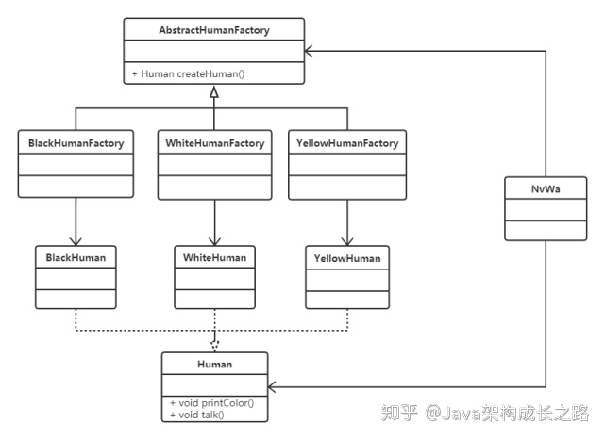
 | 工厂方法模式就很好的减轻了工厂类的负担，把某一类/某一种东西交由一个工厂生产；（简单工厂，即任何子类都被生产）
 | 同时增加某一类 ”东西“ 并不需要修改工厂类，只需要添加生产这类 ”东西“ 的工厂即可，使得工厂类符合开放-封闭原则

工厂模式（抽象工厂模式） | 提供一个接口，用于创建相关或依赖对象的家族，而不需要明确指定具体类。
 | 工厂方法模式是一种极端情况的抽象工厂模式（即只生产一种产品的抽象工厂模式），而抽象工厂模式可以看成是工厂方法模式的一种推广。

工厂模式区别 | 简单工厂 | 简单工厂模式最大的优点在于实现对象的创建和对象的使用分离，将对象的创建交给专门的工厂类负责，但是其最大的缺点在于工厂类不够灵活，增加新的具体产品需要修改工厂类的判断逻辑代码，而且产品较多时，工厂方法代码逻辑将会非常复杂
 | 工厂方法（继承） | 此模式中，通过定义一个抽象的核心工厂类，并定义创建产品对象的接口，创建具体产品实例的工作延迟到其工厂子类去完成。这样做的好处是核心类只关注工厂类的接口定义，而具体的产品实例交给具体的工厂子类去创建。当系统需要新增一个产品是，无需修改现有系统代码，只需要添加一个具体产品类和其对应的工厂子类，使系统的扩展性变得很好，符合面向对象编程的开闭原则。
 |  | 工厂方法模式是简单工厂模式的进一步抽象和推广。由于使用了面向对象的多态性，工厂方法模式保持了简单工厂模式的优点，而且克服了它的缺点。在工厂方法模式中，核心的工厂类不再负责所有产品的创建，而是将具体创建工作交给子类去做。这个核心类仅仅负责给出具体工厂必须实现的接口，而不负责产品类被实例化这种细节，这使得工厂方法模式可以允许系统在不修改工厂角色的情况下引进新产品。
 | 抽象工厂（组合） | 提供一个创建一系列相关或相互依赖对象的接口，而无须指定它们具体的类。抽象工厂模式又称为Kit模式，属于对象创建型模式。 此模式是对工厂方法模式的进一步扩展。在工厂方法模式中，一个具体的工厂负责生产一类具体的产品，即一对一的关系，但是，如果需要一个具体的工厂生产多种产品对象，那么就需要用到抽象工厂模式了。
单例模式 | 很多时候一个类我们希望它只创建一个对象，比如：线程池、缓存、网络请求等。当这类对象有多个实例时，程序就可能会出现异常，比如：程序出现异常行为、得到的结果不一致等。 | 饿汉、静态内部类、枚举方式单例为什么是线程安全的？ 因为它们在类加载时实例化，而类加载是线程安全的
 | 提供了对唯一实例的受控访问 | 序列化为什么会破坏单例模式？ 普通 Java 类反序列化时，会通过反射创建新的实例 怎么防止序列化破坏单例模式？ 重写 readResolve 方法或使用枚举
 | 由于在系统内存中只存在一个对象，因此可以节约系统资源，对于一些需要频繁创建和销毁的对象单例模式无疑可以提高系统的性能。 | 枚举方式单例是怎么避免序列化破坏的？ 依赖枚举自身特殊的序列化机制
单例模式-饿汉式 | 饿汉式，从名字上也很好理解，就是 “比较勤”，实例在初始化的时候就已经建好了，不管你有没有用到，都先建好了再说 |  | public class Singleton { private Singleton(){} private static final Singleton instance = new Singleton(); public static Singleton getInstance(){ return instance; }
 | 在类加载的期间，就已经将 instance 静态实例初始化好了，所以，instance 实例的创建是线程安全的。不过，这样的实现方式不支持延迟加载实例。
单例模式-懒汉式 | 懒汉式相对于饿汉式的优势是支持延迟加载。 |  | public class Singleton { private Singleton(){} private static Singleton instance; public static synchronized Singleton getInstance(){ if (instance == null) { instance = new Singleton(); } return instance; } }
 | getInstance 使用了 synchronize 实现线程同步，导致这个方法的并发很低，每次调用都会频繁的枷锁、释放锁，会导致性能瓶颈

单例模式-双重检测 | 饿汉式不能延时加载，懒汉式有性能问题，而双重检测方式既支持延迟加载、又支持高并发的单例实现方式。 | singleton = new Singleton(); 该语句非原子操作，实际是三个步骤。 1.给singleton分配内存； 2.调用 Singleton 的构造函数来初始化成员变量； 3.将给singleton对象指向分配的内存空间（此时singleton才不为null）； 因为 Java 编译器允许处理器乱序执行，2、3的顺序是无法保证的。如果是 1-3-2 执行的顺序，当执行完 3 、2未执行之前，被切换到 B 线程，此时 instance 已经非空，B 会直接取走 instance，在使用时就会出错。 这就是指令重排。 解决办法也很简单：只需要给 singleton 成员变量加上 volatile 关键字，就可以禁止指令重排序。 | public class Singleton { private static volatile Singleton singleton; private Singleton() { } public static Singleton getInstance() { if (singleton == null) { synchronized (Singleton.class) { if (singleton == null) { singleton = new Singleton(); } } } return singleton; } }
 | 首先检查实例是否已经创建，如果没有，”才“同步。这样一来，只有第一次会同步。

单例模式-静态内部类 | 当第一次加载 Singleton 类时并不会初始化 instance，只有在第一次调用 Singleton 的 getInstance 方法时才会导致 instance 被初始化。 |  | public class Singleton { private Singleton(){} private static class Instance { private static final Singleton instance = new Singleton(); } public static Singleton getInstance(){ return Instance.instance; } }
 | 第一次调用 getInstance 方法时会导致虚拟机加载 Instance 类，这种方式不仅能保证线程安全，也能够保证单例对象唯一，同时也延迟了单例的实例化。

单例模式-枚举 | 这种实现方式通过 Java 枚举类型本身的特性，保证了实例创建的线程安全性和实例的唯一性。 |  | public enum Singleton { INSTANCE; public void doSomething() { System.out.println("doSomething"); } }

命令模式 | 把请求封装为对象，一遍用不同的请求、队列或者日志请求来参数化其他对象，并支持可撤销操作。 | 抽象命令：命令是一个抽象接口，定义了执行操作的统一方法。具体的命令类会实现这个接口，并提供执行相应操作的具体逻辑。 | 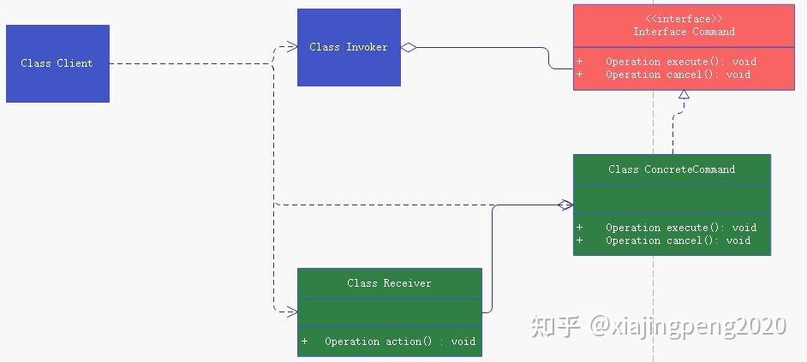
 | 命令模式把做出请求的对象从知道如何执行请求的对象解耦。 | 具体命令（Concrete Command）：具体命令类实现了抽象命令，它拥有接收者对象，并通过调用接收者的功能来完成命令要执行的操作。
 | 缺点：增加了类和对象的数量，导致过多的具体命令类。 | 接收者（Receiver）：执行实际命令的类，命令对象会调用接收者的方法来执行请求。
 |  | 调用者（Invoker）：持有命令对象，通常是多个，并通过访问命令对象来执行相关请求，他不直接访问接收者。
适配器模式 | 适配器模式是一种结构型设计模式，它的主要目的是让两个不兼容的接口能够一起工作。通过使用适配器模式，你可以使现有的类与其他类协同工作，而不必修改其源代码。 | 抽象目标 (Target)：这是客户端期望的接口。适配器模式旨在将此接口与遗留系统中的现有类一起使用。 | 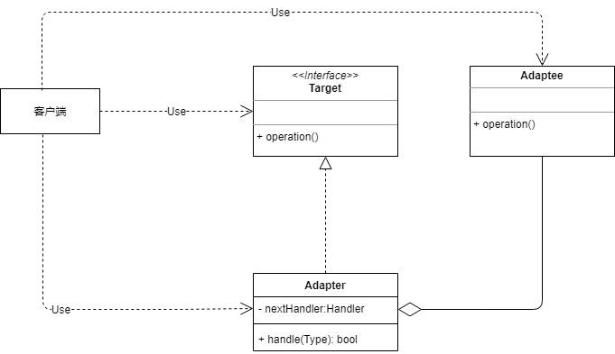
 | 优点：分离了接口和实现，可以独立地修改接口和实现 | 服务 (Adaptee)：这是现有的需要被适配的类。适配器会将目标接口的方法调用转化为服务的方法调用。
 | 缺点：引入了新的适配器类，可能会导致代码冗余 | 适配器 (Adapter)：它实现了目标接口，并包装了服务对象，从而使得服务可以被新系统使用。适配器将目标接口转换为服务的接口。
 |  | 客户端 (Client)：与目标接口进行交互的类。它可以使用适配器和服务完成其任务，但它只知道目标，不知道适配器或服务。

外观模式 | 外观模式为子系统中的一组接口提供了一个统一的接口。外观定义了一个更高级别的接口，使得子系统更容易使用。 | 外观 (Facade)：知道哪些子系统类负责处理请求，将客户的请求代理给适当的子系统对象。 | 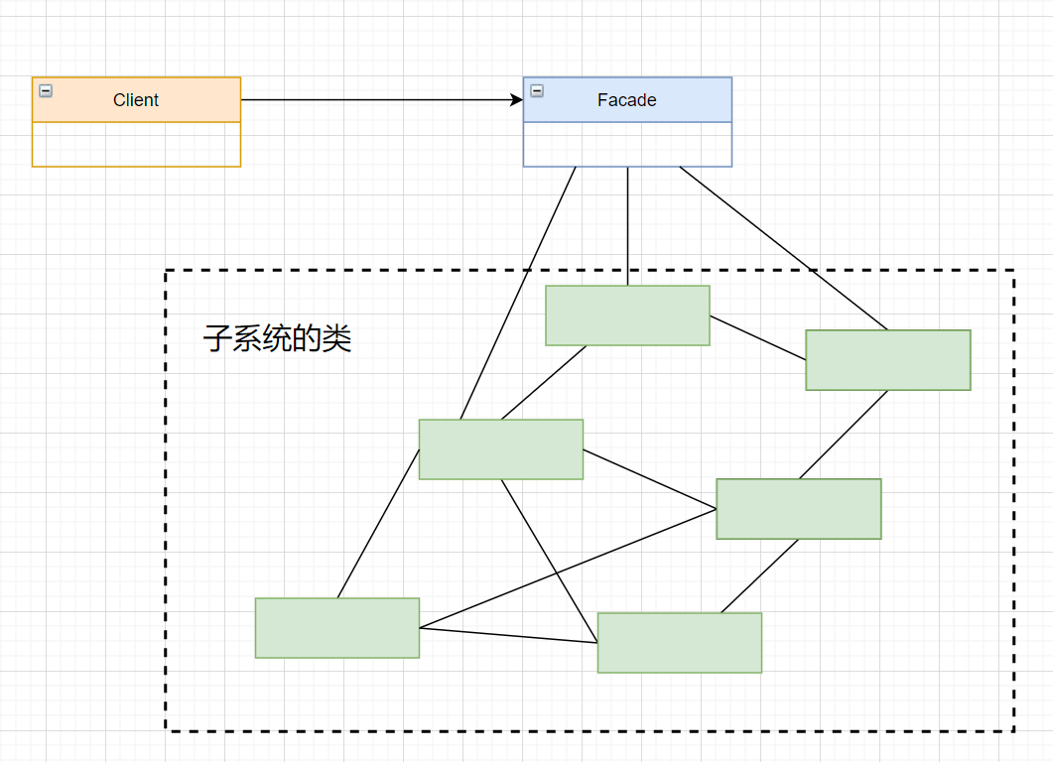
 | 优点： 1. 简化了客户端与系统的交互，使客户端与子系统的耦合度降低。 2. 提供了一个清晰的界面，并对子系统的功能进行组合，从而提高了用户友好性和系统的灵活性。 3. 更容易在系统中构建层次结构。 | 子系统类 (Subsystem Classes)：实现子系统的功能，处理由外观对象分派的工作。没有外观的任何引用。

 | 缺点： 1. 不能限制客户端直接访问子系统，所以可能会使子系统的功能暴露。 2. 如果不正确或过度使用，可能会导致系统过于复杂。

模板模式 | 模板模式定义了一个算法的骨架，而将一些步骤延迟到子类中。模板方法使得子类可以在不改变算法的结构的情况下，重新定义算法中的某些步骤。 | 抽象类 (Abstract Class)：定义了模板方法，模板方法定义了算法的骨架，具体步骤交由子类实现。 | 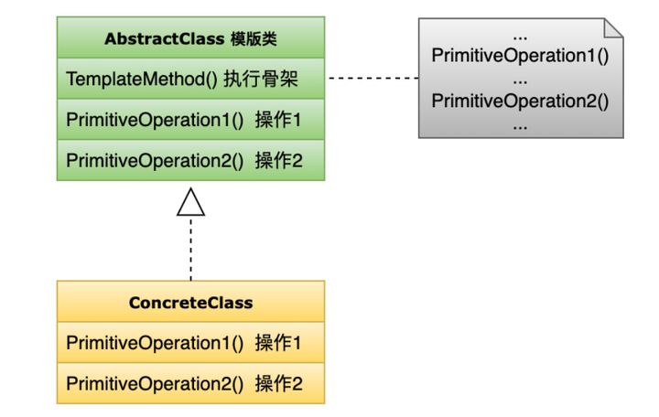
 | 优点： 1. 代码复用：通用的代码可以在父类中实现，特定的实现可以在子类中进行。 2. 封装了不变部分，扩展可变部分。 3. 提供了一个框架，用于代码的结构化。 4. 通过钩子方法提供了更大的灵活性。 | 具体类 (Concrete Class)：实现抽象类中的抽象步骤，完成算法中特定子步骤的实现。

 | 缺点： 1. 如果子类太多，会导致类数量的增加，系统更加庞大。 2. 因为使用继承，所以如果父类添加新的抽象方法或者修改了方法的内部实现，子类都要进行更改。

迭代器模式 | 迭代器模式提供了一种方法来顺序访问一个聚合对象中的各个元素，而又无需暴露该对象的内部表示。它可以帮助我们将数据的存储和遍历解耦，使得不同的存储结构可以有相同的遍历接口。 | 迭代器 (Iterator)：定义遍历元素所需要的接口，例如 HasNext() 和 Next()。 | 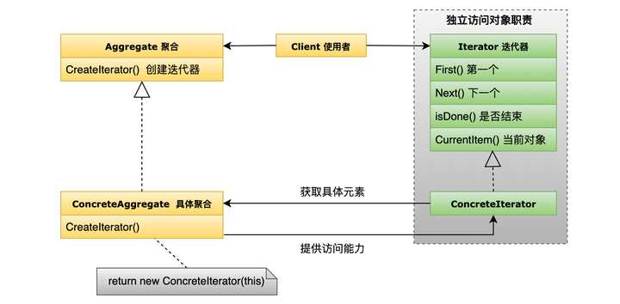
 | 优点： 1. 支持对聚合对象的多种遍历。 2. 简化了聚合对象的接口和实现。 3. 对于同一个聚合对象，可以有多个遍历。 | 具体迭代器 (ConcreteIterator)：实现迭代器接口，对该聚合进行遍历操作，跟踪遍历的当前位置。
 |  | 聚合 (Aggregate)：定义创建相应迭代器对象的接口。
 | 缺点： 1. 对于简单的遍历（例如数组或链表），使用迭代器模式可能会增加一些不必要的复杂性。 | 具体聚合 (ConcreteAggregate)：实现聚合的接口，返回一个具体的迭代器实例。

组合模式 | 组合模式允许你将对象组合成树形结构来表示“部分-整体”的层次结构。它使得客户端对单个对象和组合对象的使用具有一致性。 | 组件 (Component)：定义一个节点的接口，可以是叶子或节点。 | 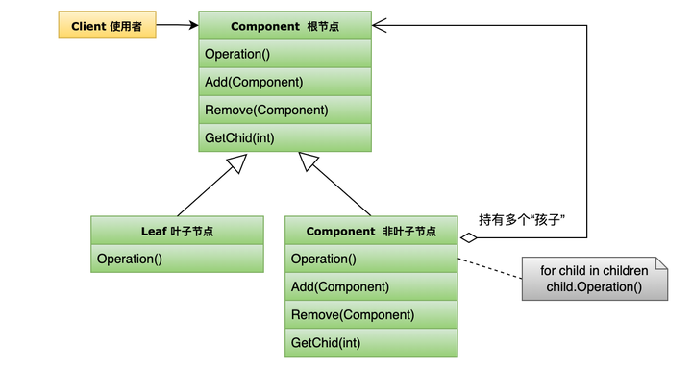
 | 优点： 1. 高度灵活，可以用来创建复杂的树形结构。 2. 使客户端简化，因为它可以对复合和单个对象统一处理。 3. 提高了组合结构的可扩展性。 | 叶子 (Leaf)：实现组件接口的具体类，没有子节点。
 |  | 复合 (Composite)：同样实现组件接口，但它有子节点，可以添加或删除它们。
 | 缺点： 1. 使设计变得更加通用化，这可能会限制组合结构的功能。

状态模式 | 状态模式允许对象在其内部状态改变时改变其行为。这种模式将与状态相关的行为封装在独立的类中，它使用组合来改变对象的行为。 | Context：维护一个具体状态对象的实例，代表其当前状态。 | 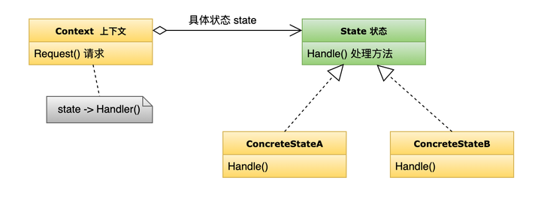
 | 优点： 1. 为每个状态提供单独的类，使得状态转换变得明确。 2. 状态模式遵循开闭原则，易于扩展新的状态而不需要修改已存在的代码。 3. 将所有与特定状态相关的行为都放在一个地方，符合单一职责原则。 | State：定义了一个接口，用于封装与 Context 的特定状态相关的行为。
 |  | ConcreteState：实现了 State 接口的具体类，每个类代表一个特定的状态。
 | 缺点： 1. 可能会增加系统的类数量，导致系统变得复杂。

代理模式 | 代理模式为其他对象提供一种代理以控制对这个对象的访问。它包括一个代理类，这个代理类包含一个与真实对象相同的接口。当需要访问真实对象时，使用代理类来进行间接访问。 | 真实主题（Real Subject）: 这是实际的对象，代理代表它。 | 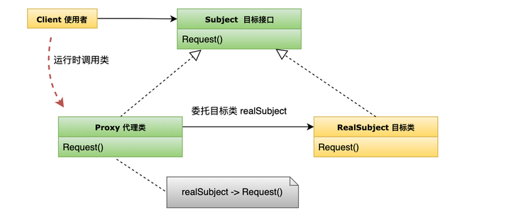
 | 优点： 1. 可以控制真实对象的访问权限。 2. 可以在不改变真实对象的情况下，加入额外的功能。 3. 可以实现延迟加载，优化性能。 4. 可以提供访问的安全性和简单性。 | 代理（Proxy）: 保存一个引用，使代理可以访问真实实体，并提供一个与Subject的接口相同的接口，这样代理可以用来代替真实主题。
 |  | 主题（Subject）: 是一个通用的接口，既可以代表真实主题，也可以代表代理。
 | 缺点： 1. 由于在请求的路径上增加了代理对象，因此可能会导致请求处理速度变慢。 2. 实现代理模式需要额外的工作，有些直接访问的操作可能会变得复杂。

代理模式-静态代理 | 静态代理是一种代理模式，其中代理类是在编译时就已经存在的。这意味着我们在代码中明确地定义了一个与目标对象具有相同接口的代理类。当客户端想要访问目标对象时，它会调用代理类的方法，代理类再调用目标对象的相应方法。
代理模式-动态代理 | 与静态代理相对应。动态代理在运行时动态地为目标对象生成代理对象。
代理模式-虚拟代理 | 这种代理模式用于控制对资源密集型对象的访问，只有当真正需要时才创建实际的对象。例如，一个对象需要从远程服务器加载大量数据。在实际数据加载并准备好显示之前，可以使用虚拟代理显示临时结果。
代理模式-远程代理 | 这种代理模式为位于不同地址空间的对象提供本地的代表。例如，它可以隐藏一个对象存在于远程服务器上的事实。远程方法调用(RMI)技术就是这种代理的例子。
代理模式-保护代理 | 这种代理模式控制原始对象的访问权限，对于不应该访问的请求，代理可以拒绝处理。例如，只有具有足够权限的用户才能访问某个目录的内容。
代理模式-智能引用代理 | 当一个对象被引用时，提供额外的操作，比如计算一个对象被引用的次数。
代理模式-写时复制代理 | 通常用于复制操作中，这种代理会延迟对象的复制过程，只有当对象被修改时，才真正进行复制操作。
复合模式 | 复合模式结合两个或多个模式，以解决经常发生的一般性问题。它基本上是一个模式的集合，这些模式一起解决一个问题，而不仅仅是使用一个简单的模式。 | 模型 (Model): 表示应用程序的数据结构。它直接与数据库进行交互。 | 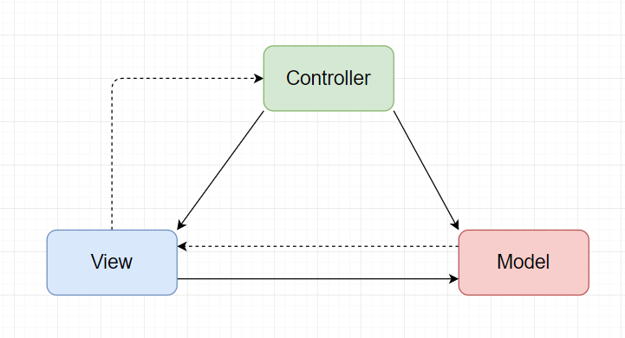
 | 最常见的是MVC | 视图 (View): 表示UI。它显示数据从模型中获得的数据。
 | 优点： 1. 提供了更高层次的抽象，使得复杂问题可以更容易地解决。 2. 可重用性和灵活性提高。 | 控制器 (Controller): 作为模型与视图之间的接口。它从视图中接收用户的输入并执行所需的模型的更新。

 | 缺点： 1. 可能导致设计过于复杂。 2. 如果不正确使用，可能会导致代码难以维护和理解。

桥接模式 | 桥接模式是一个结构型设计模式，它把抽象与其实现分离，使它们可以独立地变化。它通过将实现层次和抽象层次分离，提供了一个结构，使得两者可以独立地改变。 | 抽象 (Abstraction): 定义抽象类的接口并维护对实现类对象的引用。 | 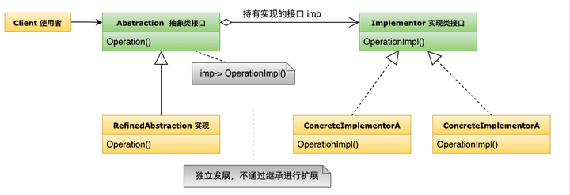
 | 桥接模式通常应用于一个类有多个维度的变化，或是当一个类因为有多种原因而需要改变。 | 扩充抽象 (Refined Abstraction): 扩展抽象类的接口。
 | 优点： 1. 分离抽象和实现，提高了扩展性。 2. 抽象和实现可以独立地改变而不影响对方。 3. 提高了组合的能力。 | 实现 (Implementor): 定义实现类的接口，但不给出具体实现。
 |  | 具体实现 (Concrete Implementor): 实现了Implementor接口并提供具体的实现。
 | 缺点：增加了系统的复杂性。
生成器模式 | 生成器模式是一种对象创建型设计模式，其主要目的是提供一个灵活的解决方案来构造复杂对象，特别是当对象具有许多可能的配置选项时。该模式将对象的构造过程与其表示分离，允许同一个构造过程产生不同的表示。 | Builder：为创建一个产品对象的各个部分指定抽象接口
 | 优点： 1. 允许改变内部产品的表示 2. 隔离复杂对象的创建和表示 3. 提供更细粒度的控制 | ConcreteBuilder：实现Builder的接口，定义并明确它创建的表示
 |  | Director：使用Builder接口来构建对象
 | 缺点： 1. 可能增加系统的复杂性，因为引入了多个类 | Product：表示正在构建的复杂对象
生成器模式 VS 工厂模式 | 创建对象的复杂性 | 工厂模式：主要用于创建单个对象，当创建对象的过程或其依赖关系变得复杂时，工厂方法可以简化对象的创建过程。
 |  | 生成器模式：用于创建复杂对象（即该对象由多个部分组成），且它允许对象的创建过程逐步进行，每一步可以有不同的实现。
 | 构建的过程 | 工厂模式：通常只有一个步骤，即调用工厂方法来创建对象。
 |  | 生成器模式：创建一个对象通常涉及多个步骤，每个步骤都针对该对象的一个部分。
 | 接口的定义 | 工厂模式：工厂方法通常有一个返回类型，该类型是创建的对象的类型（或其父类型/接口）。
 |  | 生成器模式：生成器接口定义了多个用于配置产品的方法，以及一个构建/返回产品的方法。
 | 应用场景 | 工厂模式：当系统需要基于一些标准或参数来创建对象时，通常使用工厂模式。例如，你可能需要一个工厂方法来决定基于配置或系统参数创建哪种数据库连接。
 |  | 生成器模式：当对象需要多个组件或配置选项时，或当希望为对象的创建提供更多的灵活性和清晰度时，通常使用生成器模式。例如，构建一个复杂的文档或设置一台复杂的计算机。
责任链模式 | 责任链模式是一种行为设计模式，它允许一个对象将请求传递给链上的下一个对象，直到某个对象处理这个请求为止。它的主要优点是可以减少发送者和接收者之间的耦合关系。 | Handler（处理者）: 定义一个处理请求的接口，并含有下一个处理者的引用。 | 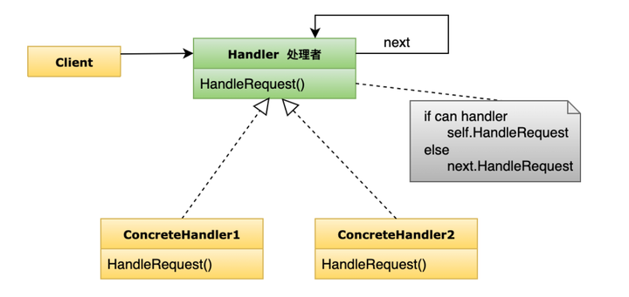
 | 优点： 1. 降低了请求的发送者和接收者之间的耦合。 2. 增强了系统的可扩展性，可以灵活地添加新的处理逻辑或修改现有逻辑。 3. 可以对请求进行动态处理。 | ConcreteHandler（具体处理者）: 具体处理请求的类，如果它不能处理，会将请求传递给下一个处理者。

 | 缺点： 1. 如果责任链太长或处理过程中包含大量的处理逻辑，可能会导致性能问题。 2. 可能不保证请求一定被处理。

蝇量(flyweight)模式 | 蝇量模式是一种结构设计模式，旨在使用共享技术来有效地支持大量的细粒度对象。这种模式通过共享已经存在的类似对象，而不是创建新对象来提高系统性能。 | Flyweight：这是所有具体蝇量类的接口。 | 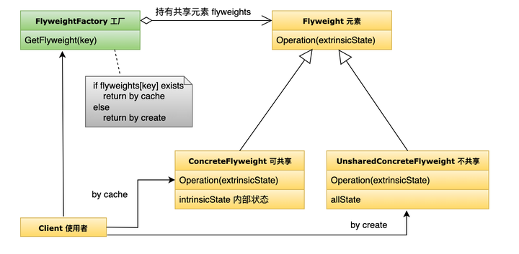
 | 优点： 1. 大大减少了系统中的对象数量，从而减少了内存和存储空间的需求，提高了性能。 2. 由于较少的实例减少了页面加载和延迟，所以系统的整体效率提高了。 | ConcreteFlyweight：实现Flyweight接口，并添加存储内部状态的功能。
 |  | UnsharedConcreteFlyweight：不需要共享的蝇量类，通常不会与其他蝇量共享。
 | 缺点： 1. 增加了系统的复杂性，需要分离出内部状态和外部状态，而外部状态有可能导致上下文依赖，这使得系统设计变得复杂。 2. 蝇量模式可能会引入更多的代码，如果共享的细粒度对象增多，那么为了替换所有的对象可能需要修改大量的代码。 | FlyweightFactory：用于创建并管理蝇量对象。

中介者模式 | 中介者模式是一种行为设计模式，它通过引入一个中介对象来封装对象之间的交互。这可以减少对象之间的直接依赖关系，从而降低它们之间的耦合。 | Mediator: 定义了同事对象到中介者对象的接口。 | 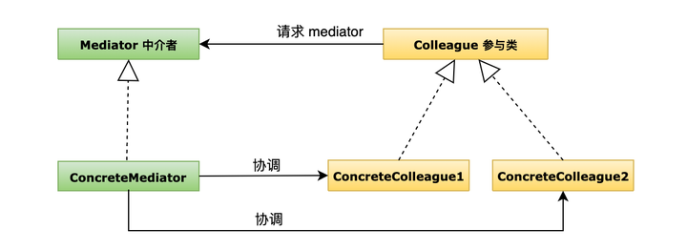
 | 优点： 1. 降低了类的复杂性，将一对多的依赖转变为一对一的依赖。 2. 降低了类之间的耦合。 3. 增加了类的重用性。 | ConcreteMediator: 实现了中介者的接口并协调它的同事对象之间的交互。
 |  | Colleague: 定义了中介对象的接口。
 | 缺点： 1. 中介者模式将交互的复杂性从多个类中移动到中介者类中，这可能导致中介者类变得过于复杂。 | ConcreteColleague: 实现了同事的接口，它知道它的中介对象并与它通信。
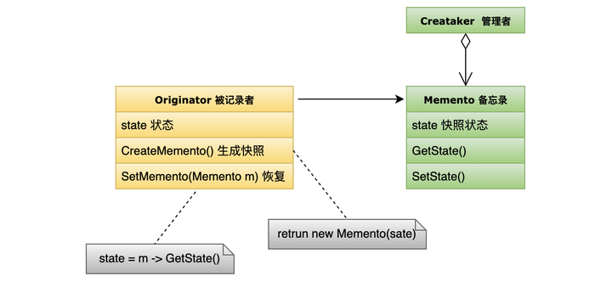
备忘录模式 | 备忘录模式提供了一种方式来捕获对象的内部状态，这样在未来可以将该对象恢复到之前的状态。备忘录模式常用于需要实现撤销功能的场景。 | Originator：创建一个备忘录并存储其当前的状态。
 | 优点： 1. 可以在不破坏封装性的前提下捕获和外部化对象的内部状态。 2. 可以简化原始对象的实现。 | Memento：存储Originator的内部状态。
 |  | Caretaker：负责存储备忘录，并在需要时恢复对象的状态。
 | 缺点： 1. 如果每次保存对象的完整状态，可能会产生大量的存储开销。

原型模式 | 原型模式涉及到创建对象的克隆。此模式涉及实现一个原型接口，该接口有一个克隆方法。这种模式用于减少创建对象的开销，特别是当创建新对象的成本较大时。 |  | 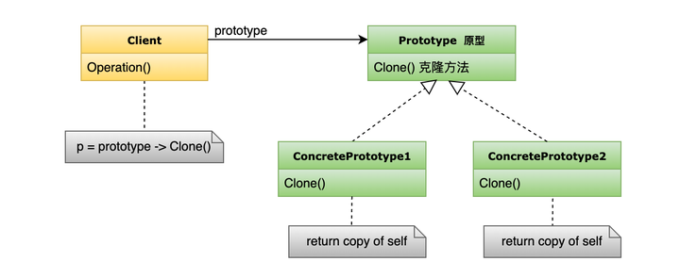
 | 优点： 1. 与直接创建实例相比，克隆通常更为快速。 2. 通过克隆可以得到与现有实例具有相同的属性的新实例。 | Prototype: 一个声明克隆方法的接口。
 |  | ConcretePrototype: 实现了Prototype接口的类。
 | 缺点： 1. 克隆的对象和源对象不是同一个实例。 2. 深克隆比浅克隆复杂，并可能涉及复杂的逻辑。

访问者模式 | 访问者模式用于将数据结构与数据操作分离。它允许添加进一步操作到对象的结构中，而无需修改那些对象。在这种模式中，主要是数据结构提供一个接受访问者的机制，访问者则完成具体的操作。 | Visitor (访问者接口): 定义一个访问具体元素的接口，它为每一个具体元素都定义了一个访问操作。 | 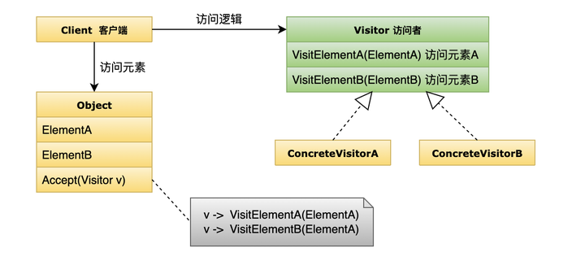
 | 优点： 1. 增加新的操作很容易，只需增加新的访问者即可。 2. 分离数据结构和数据操作，符合单一职责原则。 3. 让每一个访问者角色都不是很庞大，各自的编码也相对简单。 | ConcreteVisitor (具体访问者): 实现每个由访问者声明的操作。
 |  | Element (元素接口): 定义一个接受访问者的操作。
 | 缺点： 1. 增加新的数据结构比较困难。 2. 具体元素变更时，可能需要更改抽象访问者角色。 | ConcreteElement (具体元素): 实现接受访问者的操作，并将引用传递给访问者的相应操作。

